LNG廠投餌資料
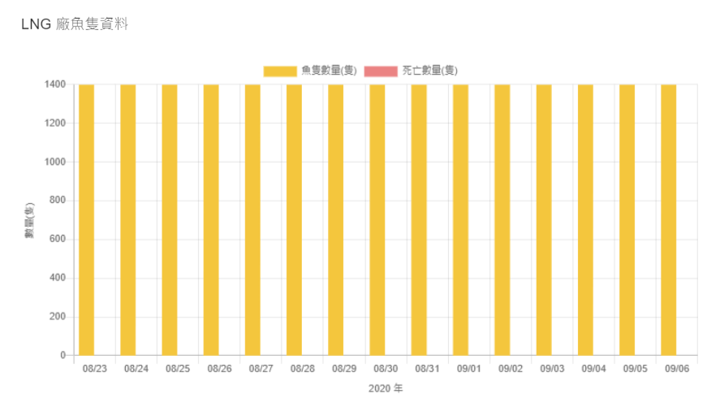
池號 | 投餌編號 | 投餌日期 | 魚隻數量(隻) | 投餌量(克) | 投餌料號 | 死亡數量(隻)
0 | LNG_A6 | 2020-04-17T16:00:00.000Z | 1970 | 0 | 鱸2 | 0
1 | LNG_A6 | 2020-04-18T16:00:00.000Z | 2970 | 0 | 鱸2 | 0
2 | LNG_A6 | 2020-04-19T16:00:00.000Z | 2970 | 500 | 鱸2 | 0
3 | LNG_A6 | 2020-04-20T16:00:00.000Z | 2970 | 5000 | 鱸2 | 0
4 | LNG_A6 | 2020-04-21T16:00:00.000Z | 2970 | 0 | 鱸2 | 0
5 | LNG_A6 | 2020-04-22T16:00:00.000Z | 2970 | 6000 | 鱸2 | 0
6 | LNG_A6 | 2020-04-23T16:00:00.000Z | 2970 | 4000 | 鱸2 | 0
7 | LNG_A6 | 2020-04-24T16:00:00.000Z | 2970 | 4000 | 鱸2 | 0
8 | LNG_A6 | 2020-04-25T16:00:00.000Z | 2970 | 0 | 鱸2 | 0
9 | LNG_A6 | 2020-04-26T16:00:00.000Z | 2970 | 8000 | 鱸2 | 0
10 | LNG_A6 | 2020-04-27T16:00:00.000Z | 2970 | 8000 | 鱸2 | 0
11 | LNG_A6 | 2020-04-28T16:00:00.000Z | 2970 | 0 | 鱸2 | 0
12 | LNG_A6 | 2020-04-29T16:00:00.000Z | 2970 | 8000 | 鱸2 | 0
13 | LNG_A6 | 2020-04-30T16:00:00.000Z | 2970 | 8000 | 鱸2 | 0
14 | LNG_A6 | 2020-05-01T16:00:00.000Z | 2970 | 7000 | 鱸2 | 0
15 | LNG_A6 | 2020-05-02T16:00:00.000Z | 2970 | 0 | 鱸2 | 0
16 | LNG_A6 | 2020-05-03T16:00:00.000Z | 2970 | 7000 | 鱸2 | 0
17 | LNG_A6 | 2020-05-04T16:00:00.000Z | 2970 | 4000 | 鱸2 | 0
18 | LNG_A6 | 2020-05-05T16:00:00.000Z | 2970 | 0 | 鱸2 | 0
19 | LNG_A6 | 2020-05-06T16:00:00.000Z | 2970 | 6000 | 鱸2 | 0
20 | LNG_A6 | 2020-05-07T16:00:00.000Z | 2970 | 7500 | 鱸2 | 0
21 | LNG_A6 | 2020-05-08T16:00:00.000Z | 2970 | 5000 | 鱸2 | 0
22 | LNG_A6 | 2020-05-09T16:00:00.000Z | 2970 | 0 | 鱸2 | 0
23 | LNG_A6 | 2020-05-10T16:00:00.000Z | 2970 | 10000 | 鱸2 | 0
24 | LNG_A6 | 2020-05-11T16:00:00.000Z | 2970 | 7000 | 鱸2 | 0
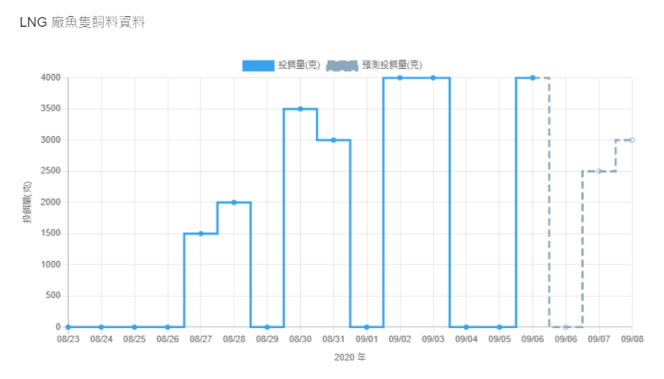
25 | LNG_A6 | 2020-05-12T16:00:00.000Z | 2970 | 0 | 鱸2 | 0
26 | LNG_A6 | 2020-05-13T16:00:00.000Z | 2970 | 8000 | 鱸2 | 0
27 | LNG_A6 | 2020-05-14T16:00:00.000Z | 2970 | 5000 | 鱸2 | 0
28 | LNG_A6 | 2020-05-15T16:00:00.000Z | 2970 | 0 | 鱸2 | 0
29 | LNG_A6 | 2020-05-16T16:00:00.000Z | 2970 | 0 | 鱸2 | 0
30 | LNG_A6 | 2020-05-17T16:00:00.000Z | 2970 | 7000 | 鱸2 | 0
31 | LNG_A6 | 2020-05-18T16:00:00.000Z | 2970 | 0 | 鱸2 | 0
32 | LNG_A6 | 2020-05-19T16:00:00.000Z | 2970 | 0 | 鱸2、3 | 0
33 | LNG_A6 | 2020-05-20T16:00:00.000Z | 2970 | 3000 | 鱸2、3 | 0
34 | LNG_A6 | 2020-05-21T16:00:00.000Z | 2970 | 0 | 鱸2、3 | 0
35 | LNG_A6 | 2020-05-22T16:00:00.000Z | 2970 | 1500 | 鱸2、3 | 0
36 | LNG_A6 | 2020-05-23T16:00:00.000Z | 2970 | 0 | 鱸2、3 | 0
37 | LNG_A6 | 2020-05-24T16:00:00.000Z | 2970 | 6000 | 鱸2、3 | 0
38 | LNG_A6 | 2020-05-25T16:00:00.000Z | 2970 | 1000 | 鱸2、3 | 0
39 | LNG_A6 | 2020-05-26T16:00:00.000Z | 2970 | 0 | 鱸2、3 | 0
40 | LNG_A6 | 2020-05-27T16:00:00.000Z | 2970 | 6000 | 鱸2、3 | 0
41 | LNG_A6 | 2020-05-28T16:00:00.000Z | 2970 | 3000 | 鱸2、3 | 0
42 | LNG_A6 | 2020-05-29T16:00:00.000Z | 2970 | 5000 | 鱸2、3 | 0
43 | LNG_A6 | 2020-05-30T16:00:00.000Z | 2970 | 0 | 鱸2、3 | 0
44 | LNG_A6 | 2020-05-31T16:00:00.000Z | 2970 | 7000 | 鱸2、3 | 0
45 | LNG_A6 | 2020-06-01T16:00:00.000Z | 2970 | 0 | 鱸2、3 | 0
46 | LNG_A6 | 2020-06-02T16:00:00.000Z | 2970 | 0 | 鱸2、3 | 0
47 | LNG_A6 | 2020-06-03T16:00:00.000Z | 2970 | 5000 | 鱸2、3 | 0
48 | LNG_A6 | 2020-06-04T16:00:00.000Z | 2970 | 8000 | 鱸2、3 | 0
49 | LNG_A6 | 2020-06-05T16:00:00.000Z | 2970 | 5000 | 鱸2、3 | 0
50 | LNG_A6 | 2020-06-06T16:00:00.000Z | 2970 | 0 | 鱸2、3 | 0
51 | LNG_A6 | 2020-06-07T16:00:00.000Z | 2970 | 4000 | 鱸2、3 | 0
52 | LNG_A6 | 2020-06-08T16:00:00.000Z | 2970 | 10000 | 鱸2、3 | 0
53 | LNG_A6 | 2020-06-09T16:00:00.000Z | 2970 | 0 | 鱸2、3 | 0
54 | LNG_A6 | 2020-06-10T16:00:00.000Z | 2970 | 6000 | 鱸2、3 | 0
55 | LNG_A6 | 2020-06-11T16:00:00.000Z | 2970 | 5000 | 鱸2、3 | 0
56 | LNG_A6 | 2020-06-12T16:00:00.000Z | 2970 | 6000 | 鱸2、3 | 0
57 | LNG_A6 | 2020-06-13T16:00:00.000Z | 2970 | 0 | 鱸2、3 | 0
58 | LNG_A6 | 2020-06-14T16:00:00.000Z | 2970 | 7000 | 鱸2、3 | 0
59 | LNG_A6 | 2020-06-15T16:00:00.000Z | 2970 | 0 | 鱸2、3 | 0
60 | LNG_A6 | 2020-06-16T16:00:00.000Z | 2970 | 0 | 鱸2、3 | 0
61 | LNG_A6 | 2020-06-17T16:00:00.000Z | 2970 | 6000 | 鱸2、3 | 0
62 | LNG_A6 | 2020-06-18T16:00:00.000Z | 2970 | 6000 | 鱸2、3 | 0
63 | LNG_A6 | 2020-06-19T16:00:00.000Z | 2970 | 6000 | 鱸2、3 | 0
64 | LNG_A6 | 2020-06-20T16:00:00.000Z | 2970 | 0 | 鱸2、3 | 124
65 | LNG_A6 | 2020-06-21T16:00:00.000Z | 2846 | 0 | 鱸2、3 | 23
66 | LNG_A6 | 2020-06-22T16:00:00.000Z | 2823 | 0 | 鱸2、3 | 11
67 | LNG_A6 | 2020-06-23T16:00:00.000Z | 2812 | 0 | 鱸2、3 | 5
68 | LNG_A6 | 2020-06-24T16:00:00.000Z | 2807 | 5000 | 鱸2、3 | 0
69 | LNG_A6 | 2020-06-25T16:00:00.000Z | 2807 | 5000 | 鱸2、3 | 0
70 | LNG_A6 | 2020-06-26T16:00:00.000Z | 2807 | 5000 | 鱸2、3 | 0
71 | LNG_A6 | 2020-06-27T16:00:00.000Z | 2807 | 0 | 鱸2、3 | 0
72 | LNG_A6 | 2020-06-28T16:00:00.000Z | 2807 | 3000 | 鱸2、3 | 0
73 | LNG_A6 | 2020-06-29T16:00:00.000Z | 2807 | 5000 | 鱸2、3 | 0
74 | LNG_A6 | 2020-06-30T16:00:00.000Z | 2807 | 0 | 鱸2、3 | 0
75 | LNG_A6 | 2020-07-01T16:00:00.000Z | 2807 | 0 | 鱸2、3 | 0
76 | LNG_A6 | 2020-07-02T16:00:00.000Z | 2807 | 3000 | 鱸2、3 | 0
77 | LNG_A6 | 2020-07-03T16:00:00.000Z | 2807 | 0 | 鱸2、3 | 0
78 | LNG_A6 | 2020-07-04T16:00:00.000Z | 2807 | 0 | 鱸2、3 | 0
79 | LNG_A6 | 2020-07-05T16:00:00.000Z | 2807 | 6000 | 鱸2、3 | 0
80 | LNG_A6 | 2020-07-06T16:00:00.000Z | 1400 | 4000 | 鱸2、3 | 0
81 | LNG_A6 | 2020-07-07T16:00:00.000Z | 1400 | 0 | 鱸2、3 | 0
82 | LNG_A6 | 2020-07-08T16:00:00.000Z | 1400 | 1500 | 鱸2、3 | 0
83 | LNG_A6 | 2020-07-09T16:00:00.000Z | 1400 | 1500 | 鱸2、3 | 0
84 | LNG_A6 | 2020-07-10T16:00:00.000Z | 1400 | 1000 | 鱸2、3 | 0
85 | LNG_A6 | 2020-07-11T16:00:00.000Z | 1400 | 1000 | 鱸2、3 | 0
86 | LNG_A6 | 2020-07-12T16:00:00.000Z | 1400 | 3000 | 鱸2、3 | 0
87 | LNG_A6 | 2020-07-13T16:00:00.000Z | 1400 | 3000 | 鱸2、3 | 0
88 | LNG_A6 | 2020-07-14T16:00:00.000Z | 1400 | 0 | 鱸2、3 | 0
89 | LNG_A6 | 2020-07-15T16:00:00.000Z | 1400 | 4000 | 鱸2、3 | 0
90 | LNG_A6 | 2020-07-16T16:00:00.000Z | 1400 | 1000 | 鱸2、3 | 0
91 | LNG_A6 | 2020-07-17T16:00:00.000Z | 1400 | 1500 | 鱸2、3 | 0
92 | LNG_A6 | 2020-07-18T16:00:00.000Z | 1400 | 0 | 鱸2、3 | 0
93 | LNG_A6 | 2020-07-19T16:00:00.000Z | 1400 | 0 | 鱸2、3 | 2
94 | LNG_A6 | 2020-07-20T16:00:00.000Z | 1398 | 0 | 鱸2、3 | 0
95 | LNG_A6 | 2020-07-21T16:00:00.000Z | 1398 | 0 | 鱸2、3 | 0
96 | LNG_A6 | 2020-07-22T16:00:00.000Z | 1398 | 0 | 鱸2、3 | 0
97 | LNG_A6 | 2020-07-23T16:00:00.000Z | 1398 | 0 | 鱸2、3 | 0
98 | LNG_A6 | 2020-07-24T16:00:00.000Z | 1398 | 1000 | 鱸2、3 | 0
99 | LNG_A6 | 2020-07-25T16:00:00.000Z | 1398 | 0 | 鱸2、3 | 0
100 | LNG_A6 | 2020-07-26T16:00:00.000Z | 1398 | 2000 | 鱸2、3 | 0
101 | LNG_A6 | 2020-07-27T16:00:00.000Z | 1398 | 2000 | 鱸2、3 | 0
102 | LNG_A6 | 2020-07-28T16:00:00.000Z | 1398 | 0 | 鱸2、3 | 0
103 | LNG_A6 | 2020-07-29T16:00:00.000Z | 1398 | 4000 | 鱸2、3 | 0
104 | LNG_A6 | 2020-07-30T16:00:00.000Z | 1398 | 2000 | 鱸2、3 | 0
105 | LNG_A6 | 2020-07-31T16:00:00.000Z | 1398 | 2000 | 鱸2、3 | 0
106 | LNG_A6 | 2020-08-01T16:00:00.000Z | 1398 | 0 | 鱸2、3 | 0
107 | LNG_A6 | 2020-08-02T16:00:00.000Z | 1398 | 4000 | 鱸2、3 | 0
108 | LNG_A6 | 2020-08-03T16:00:00.000Z | 1398 | 0 | 鱸2、3 | 0
109 | LNG_A6 | 2020-08-04T16:00:00.000Z | 1398 | 0 | 鱸2、3 | 0
110 | LNG_A6 | 2020-08-05T16:00:00.000Z | 1398 | 3000 | 鱸2、3 | 0
111 | LNG_A6 | 2020-08-06T16:00:00.000Z | 1398 | 2000 | 鱸2、3 | 0
112 | LNG_A6 | 2020-08-07T16:00:00.000Z | 1398 | 0 | 鱸2、3 | 0
113 | LNG_A6 | 2020-08-08T16:00:00.000Z | 1398 | 0 | 鱸2、3 | 0
114 | LNG_A6 | 2020-08-09T16:00:00.000Z | 1398 | 0 | 鱸2、3 | 0
115 | LNG_A6 | 2020-08-10T16:00:00.000Z | 1398 | 2000 | 鱸2、3 | 0
116 | LNG_A6 | 2020-08-11T16:00:00.000Z | 1398 | 2000 | 鱸2、3 | 0
117 | LNG_A6 | 2020-08-12T16:00:00.000Z | 1398 | 3000 | 鱸2、3 | 0
118 | LNG_A6 | 2020-08-13T16:00:00.000Z | 1398 | 3000 | 鱸2、3 | 0
119 | LNG_A6 | 2020-08-14T16:00:00.000Z | 1398 | 3000 | 鱸2、3 | 0
120 | LNG_A6 | 2020-08-15T16:00:00.000Z | 1398 | 0 | 鱸2、3 | 0
121 | LNG_A6 | 2020-08-16T16:00:00.000Z | 1398 | 3000 | 鱸2、3 | 0
122 | LNG_A6 | 2020-08-17T16:00:00.000Z | 1398 | 0 | 鱸2、3 | 0
123 | LNG_A6 | 2020-08-18T16:00:00.000Z | 1398 | 0 | 鱸2、3 | 0
124 | LNG_A6 | 2020-08-19T16:00:00.000Z | 1398 | 0 | 鱸2、3 | 0
125 | LNG_A6 | 2020-08-20T16:00:00.000Z | 1398 | 3000 | 鱸2、3 | 0
126 | LNG_A6 | 2020-08-21T16:00:00.000Z | 1398 | 3000 | 鱸2、3 | 0
127 | LNG_A6 | 2020-08-22T16:00:00.000Z | 1398 | 0 | 鱸2、3 | 0
128 | LNG_A6 | 2020-08-23T16:00:00.000Z | 1398 | 0 | 鱸2、3 | 0
129 | LNG_A6 | 2020-08-24T16:00:00.000Z | 1398 | 0 | 鱸2、3 | 0
130 | LNG_A6 | 2020-08-25T16:00:00.000Z | 1398 | 0 | 鱸2、3 | 0
131 | LNG_A6 | 2020-08-26T16:00:00.000Z | 1398 | 0 | 鱸2、3 | 0
132 | LNG_A6 | 2020-08-27T16:00:00.000Z | 1398 | 1500 | 鱸2、3 | 0
133 | LNG_A6 | 2020-08-28T16:00:00.000Z | 1398 | 2000 | 鱸2、3 | 0
134 | LNG_A6 | 2020-08-29T16:00:00.000Z | 1398 | 0 | 鱸2、3 | 0
135 | LNG_A6 | 2020-08-30T16:00:00.000Z | 1398 | 3500 | 鱸2、3 | 0
136 | LNG_A6 | 2020-08-31T16:00:00.000Z | 1398 | 3000 | 鱸2、3 | 0
137 | LNG_A6 | 2020-09-01T16:00:00.000Z | 1398 | 0 | 鱸2、3 | 0
138 | LNG_A6 | 2020-09-02T16:00:00.000Z | 1398 | 4000 | 鱸2、3 | 0
139 | LNG_A6 | 2020-09-03T16:00:00.000Z | 1398 | 4000 | 鱸2、3 | 0
140 | LNG_A6 | 2020-09-04T16:00:00.000Z | 1398 | 0 | 鱸2、3 | 0
141 | LNG_A6 | 2020-09-05T16:00:00.000Z | 1398 | 0 | 鱸2、3 | 0
142 | LNG_A6 | 2020-09-06T16:00:00.000Z | 1398 | 4000 | 鱸2、3 | 0

